Piesi - wykres
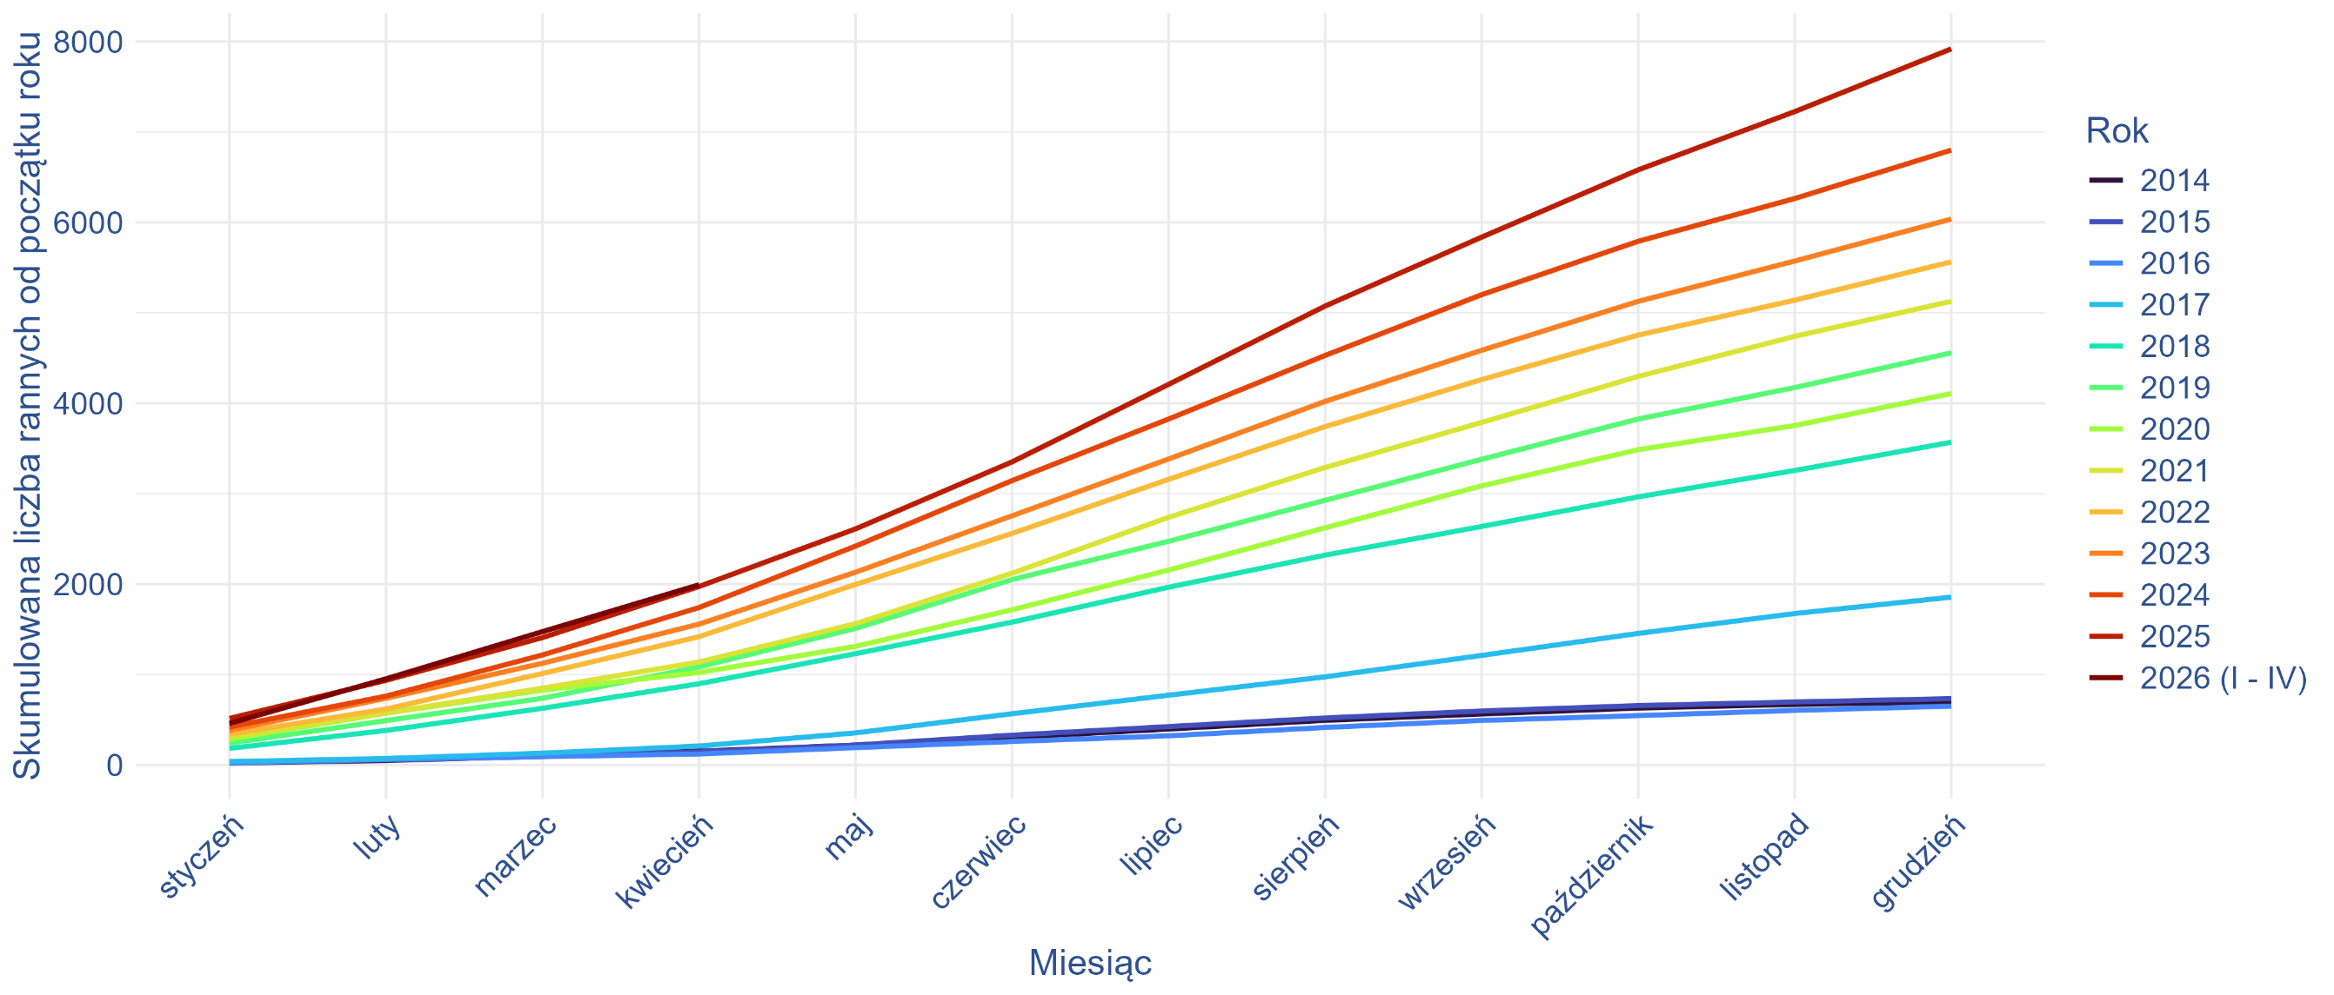
Tabela 2. Liczba pacjentów oraz liczba świadczeń udzielonych z rozpoznaniem wg ICD-10: V01 lub V02 w okresie 01.2014 - 04.2026 - wartości skumulowane (narastająca miesiącami).

 | styczeń |  | luty |  | marzec |  | kwiecień |  | maj |  | czerwiec |  | lipiec |  | sierpień |  | wrzesień |  | październik |  | listopad |  | grudzień
Rok | Liczba pacjentów | Liczba świadczeń | Liczba pacjentów | Liczba świadczeń | Liczba pacjentów | Liczba świadczeń | Liczba pacjentów | Liczba świadczeń | Liczba pacjentów | Liczba świadczeń | Liczba pacjentów | Liczba świadczeń | Liczba pacjentów | Liczba świadczeń | Liczba pacjentów | Liczba świadczeń | Liczba pacjentów | Liczba świadczeń | Liczba pacjentów | Liczba świadczeń | Liczba pacjentów | Liczba świadczeń | Liczba pacjentów | Liczba świadczeń
2014 | 22 | 23 | 50 | 51 | 98 | 103 | 153 | 161 | 220 | 233 | 305 | 324 | 398 | 429 | 494 | 528 | 564 | 604 | 630 | 675 | 670 | 716 | 699 | 746
2015 | 31 | 32 | 58 | 61 | 93 | 100 | 146 | 155 | 221 | 233 | 330 | 371 | 425 | 501 | 520 | 606 | 597 | 686 | 657 | 748 | 697 | 788 | 734 | 827
2016 | 22 | 22 | 61 | 62 | 93 | 95 | 122 | 127 | 192 | 201 | 260 | 273 | 323 | 342 | 415 | 468 | 493 | 550 | 546 | 604 | 604 | 664 | 651 | 711
2017 | 38 | 38 | 72 | 73 | 131 | 132 | 210 | 213 | 355 | 362 | 567 | 578 | 772 | 797 | 975 | 1,003 | 1,212 | 1,245 | 1,455 | 1,493 | 1,675 | 1,715 | 1,856 | 1,901
2018 | 184 | 189 | 382 | 387 | 627 | 634 | 899 | 910 | 1,231 | 1,247 | 1,580 | 1,607 | 1,966 | 2,000 | 2,321 | 2,362 | 2,638 | 2,687 | 2,965 | 3,021 | 3,257 | 3,316 | 3,569 | 3,632
2019 | 242 | 245 | 491 | 494 | 738 | 746 | 1,085 | 1,107 | 1,510 | 1,542 | 2,051 | 2,091 | 2,474 | 2,520 | 2,927 | 2,975 | 3,381 | 3,436 | 3,826 | 3,888 | 4,174 | 4,238 | 4,558 | 4,623
2020 | 286 | 340 | 573 | 627 | 828 | 889 | 1,023 | 1,085 | 1,312 | 1,377 | 1,717 | 1,788 | 2,156 | 2,233 | 2,623 | 2,708 | 3,087 | 3,179 | 3,487 | 3,587 | 3,754 | 3,858 | 4,108 | 4,224
2021 | 311 | 314 | 576 | 594 | 850 | 872 | 1,139 | 1,165 | 1,563 | 1,597 | 2,121 | 2,173 | 2,739 | 2,795 | 3,290 | 3,358 | 3,788 | 3,868 | 4,297 | 4,384 | 4,740 | 4,832 | 5,127 | 5,225
2022 | 341 | 345 | 619 | 625 | 1,012 | 1,031 | 1,419 | 1,468 | 1,997 | 2,105 | 2,561 | 2,674 | 3,159 | 3,288 | 3,742 | 3,882 | 4,262 | 4,424 | 4,754 | 5,108 | 5,140 | 5,511 | 5,564 | 5,957
2023 | 383 | 402 | 738 | 813 | 1,125 | 1,252 | 1,558 | 1,814 | 2,132 | 2,394 | 2,756 | 3,027 | 3,384 | 3,663 | 4,021 | 4,317 | 4,586 | 4,913 | 5,127 | 5,499 | 5,573 | 6,045 | 6,037 | 6,513
2024 | 420 | 430 | 762 | 774 | 1,217 | 1,234 | 1,741 | 1,810 | 2,421 | 2,511 | 3,145 | 3,259 | 3,826 | 3,976 | 4,529 | 4,705 | 5,201 | 5,393 | 5,791 | 5,993 | 6,264 | 6,471 | 6,799 | 7,012
2025 | 515 | 566 | 936 | 993 | 1,409 | 1,483 | 1,974 | 2,054 | 2,611 | 2,699 | 3,352 | 3,505 | 4,209 | 4,409 | 5,075 | 5,310 | 5,837 | 6,111 | 6,581 | 6,950 | 7,225 | 7,655 | 7,919 | 8,356
2026 (I - IV) | 460 | 467 | 953 | 1,014 | 1,475 | 1,585 | 1,993 | 2,169 | n/d | n/d | n/d | n/d | n/d | n/d | n/d | n/d | n/d | n/d | n/d | n/d | n/d | n/d | n/d | n/d

Wykres 1. Liczba pacjentów, którym udzielono świadczenie z rozpoznaniem wg ICD-10: V01 lub V02 w okresie 01.2014 - 04.2026 - wartość skumulowana (narastajaca miesiącami).

Rowerzyści - wykres
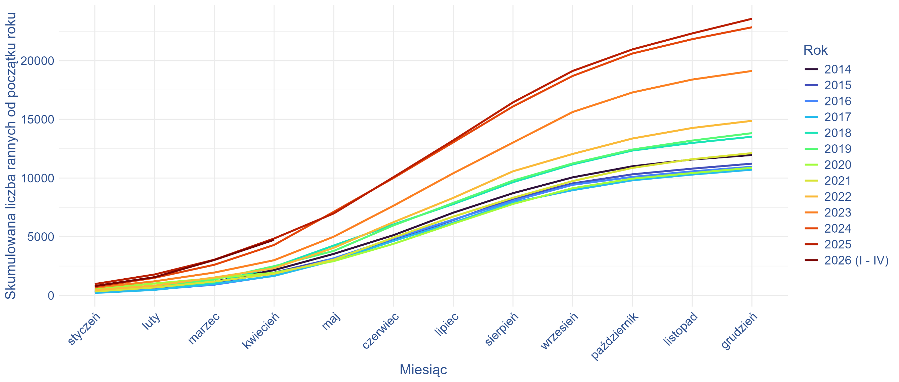
Tabela 4. Liczba pacjentów oraz liczba świadczeń udzielonych z rozpoznaniem wg ICD-10: od V10 do V19 w okresie 01.2014 - 04.2026 - wartości skumulowane (narastająca miesiącami).

 | styczeń |  | luty |  | marzec |  | kwiecień |  | maj |  | czerwiec |  | lipiec |  | sierpień |  | wrzesień |  | październik |  | listopad |  | grudzień
Rok | Liczba pacjentów | Liczba świadczeń | Liczba pacjentów | Liczba świadczeń | Liczba pacjentów | Liczba świadczeń | Liczba pacjentów | Liczba świadczeń | Liczba pacjentów | Liczba świadczeń | Liczba pacjentów | Liczba świadczeń | Liczba pacjentów | Liczba świadczeń | Liczba pacjentów | Liczba świadczeń | Liczba pacjentów | Liczba świadczeń | Liczba pacjentów | Liczba świadczeń | Liczba pacjentów | Liczba świadczeń | Liczba pacjentów | Liczba świadczeń
2014 | 262 | 273 | 532 | 568 | 1,173 | 1,238 | 2,155 | 2,279 | 3,538 | 3,725 | 5,132 | 5,406 | 7,046 | 7,444 | 8,709 | 9,223 | 10,058 | 10,667 | 11,000 | 11,678 | 11,578 | 12,288 | 11,960 | 12,691
2015 | 272 | 301 | 549 | 597 | 1,080 | 1,202 | 1,944 | 2,119 | 3,151 | 3,399 | 4,729 | 5,078 | 6,417 | 6,890 | 8,229 | 8,839 | 9,541 | 10,239 | 10,315 | 11,085 | 10,798 | 11,633 | 11,224 | 12,096
2016 | 243 | 276 | 504 | 559 | 911 | 999 | 1,671 | 1,793 | 3,162 | 3,387 | 4,847 | 5,199 | 6,460 | 6,925 | 8,053 | 8,607 | 9,422 | 10,087 | 10,095 | 10,817 | 10,566 | 11,349 | 10,959 | 11,772
2017 | 210 | 244 | 471 | 523 | 981 | 1,074 | 1,658 | 1,804 | 2,974 | 3,217 | 4,640 | 4,976 | 6,211 | 6,640 | 7,916 | 8,484 | 8,964 | 9,632 | 9,805 | 10,555 | 10,293 | 11,082 | 10,709 | 11,540
2018 | 362 | 383 | 683 | 741 | 1,079 | 1,180 | 2,424 | 2,610 | 4,249 | 4,592 | 6,042 | 6,500 | 7,777 | 8,336 | 9,645 | 10,351 | 11,157 | 11,966 | 12,340 | 13,242 | 12,989 | 13,938 | 13,518 | 14,495
2019 | 349 | 394 | 757 | 835 | 1,356 | 1,481 | 2,487 | 2,692 | 3,789 | 4,115 | 5,964 | 6,411 | 7,877 | 8,462 | 9,777 | 10,490 | 11,244 | 12,062 | 12,425 | 13,330 | 13,189 | 14,179 | 13,821 | 14,863
2020 | 549 | 597 | 1,015 | 1,098 | 1,468 | 1,596 | 1,927 | 2,094 | 2,922 | 3,183 | 4,392 | 4,808 | 6,114 | 6,706 | 7,790 | 8,534 | 9,132 | 9,997 | 9,946 | 10,894 | 10,422 | 11,421 | 10,873 | 11,913
2021 | 338 | 363 | 676 | 724 | 1,180 | 1,374 | 1,841 | 2,087 | 3,043 | 3,387 | 4,927 | 5,453 | 6,710 | 7,449 | 8,315 | 9,214 | 9,741 | 10,804 | 10,862 | 12,039 | 11,603 | 12,857 | 12,120 | 13,410
2022 | 454 | 555 | 834 | 1,044 | 1,522 | 1,812 | 2,315 | 2,800 | 4,055 | 4,814 | 6,239 | 7,372 | 8,306 | 9,921 | 10,573 | 12,579 | 12,051 | 14,579 | 13,367 | 16,659 | 14,263 | 18,094 | 14,872 | 19,030
2023 | 667 | 1,002 | 1,199 | 1,934 | 1,946 | 2,879 | 2,996 | 4,115 | 5,003 | 6,551 | 7,639 | 9,669 | 10,404 | 12,980 | 13,019 | 16,590 | 15,626 | 19,919 | 17,290 | 22,524 | 18,387 | 24,154 | 19,120 | 25,167
2024 | 716 | 1,189 | 1,500 | 2,387 | 2,610 | 4,043 | 4,296 | 6,414 | 7,121 | 9,677 | 10,003 | 13,086 | 13,038 | 16,808 | 16,094 | 20,693 | 18,696 | 24,136 | 20,608 | 26,877 | 21,827 | 28,761 | 22,841 | 30,482
2025 | 970 | 1,707 | 1,780 | 2,902 | 3,038 | 4,839 | 4,844 | 7,434 | 6,983 | 10,160 | 10,075 | 14,224 | 13,207 | 18,320 | 16,444 | 22,437 | 19,123 | 26,033 | 20,957 | 28,916 | 22,318 | 31,131 | 23,567 | 32,901
2026 (I - IV) | 797 | 1,126 | 1,552 | 2,511 | 3,017 | 4,563 | 4,733 | 6,773 | n/d | n/d | n/d | n/d | n/d | n/d | n/d | n/d | n/d | n/d | n/d | n/d | n/d | n/d | n/d | n/d

Wykres 2. Liczba pacjentów, którym udzielono świadczenie z rozpoznaniem wg ICD-10: od V10 do V19 w okresie 01.2014 - 04.2026 - wartości skumulowane (narastająca miesiącami).

